Sheet1
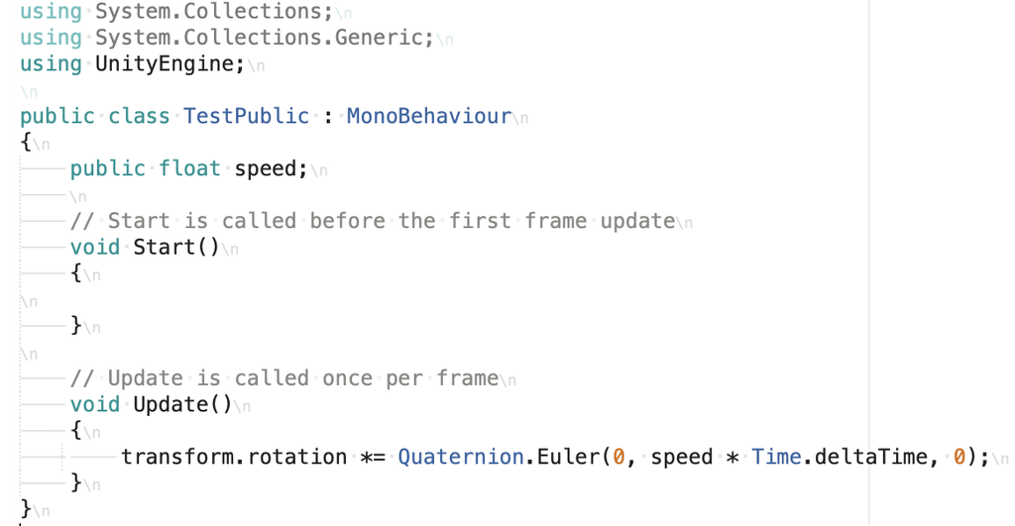
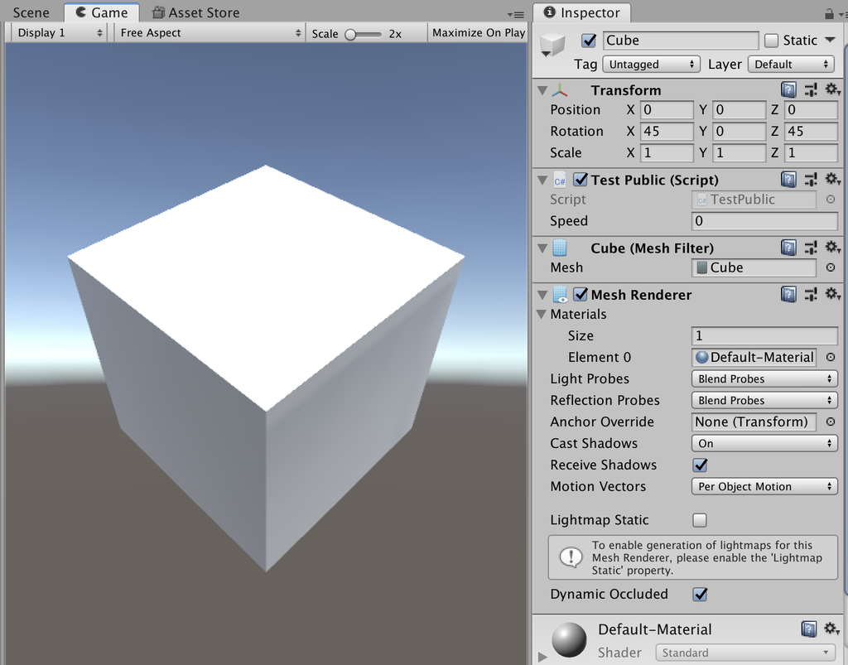
課題内容：勤務先使用環境学習
 | 9：00～12：00 | Unityでプログラミングをやってみよう【C#基本】(プログラミング作成・動作理解)
 | 12：00～13：00 | 昼食
 | 13：00～15：00 | Unityでプログラミングをやってみよう【C#基本】(プログラミング作成・動作理解)
 | 15：00～17：30 | ゲーム開発ができるようになる基礎知識まとめ(資料まとめ)
 | 17：30～18：00 | 本日のまとめ／明日の課題準備

 | 1．Unityでプログラミングをやってみよう【C#基本】
 | https://dkrevel.com/makegame-beginner/program-beginner/

 | 上記URL内容を確認しながらプログラムの作成を行いました。

 | Unityでプログラミングをやってみよう【C#基本】

 | Unityのスクリプトの構造

 | 名前空間

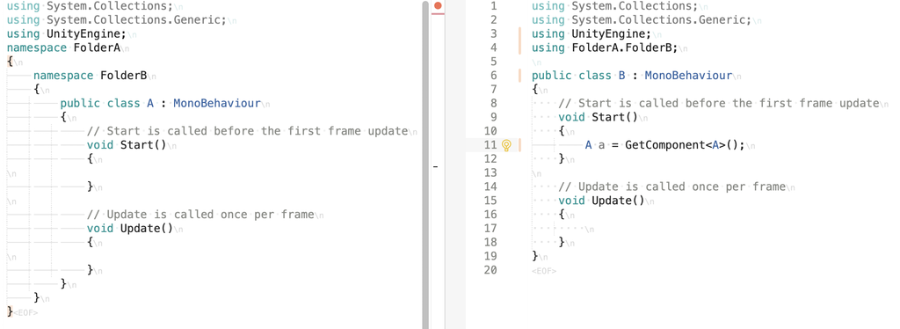

 | namespaceで分けるメリット

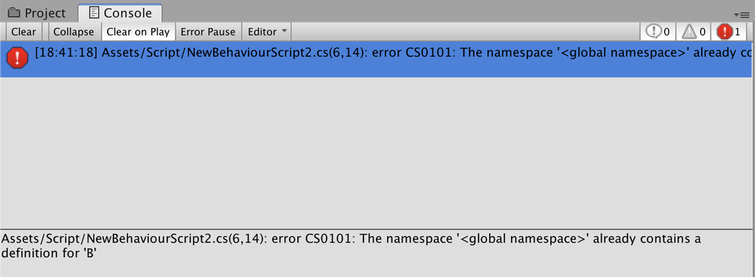

 | 名前空間に書ける型

 | ・class
 | ・構造体

 | クラスや構造体の中に書ける型

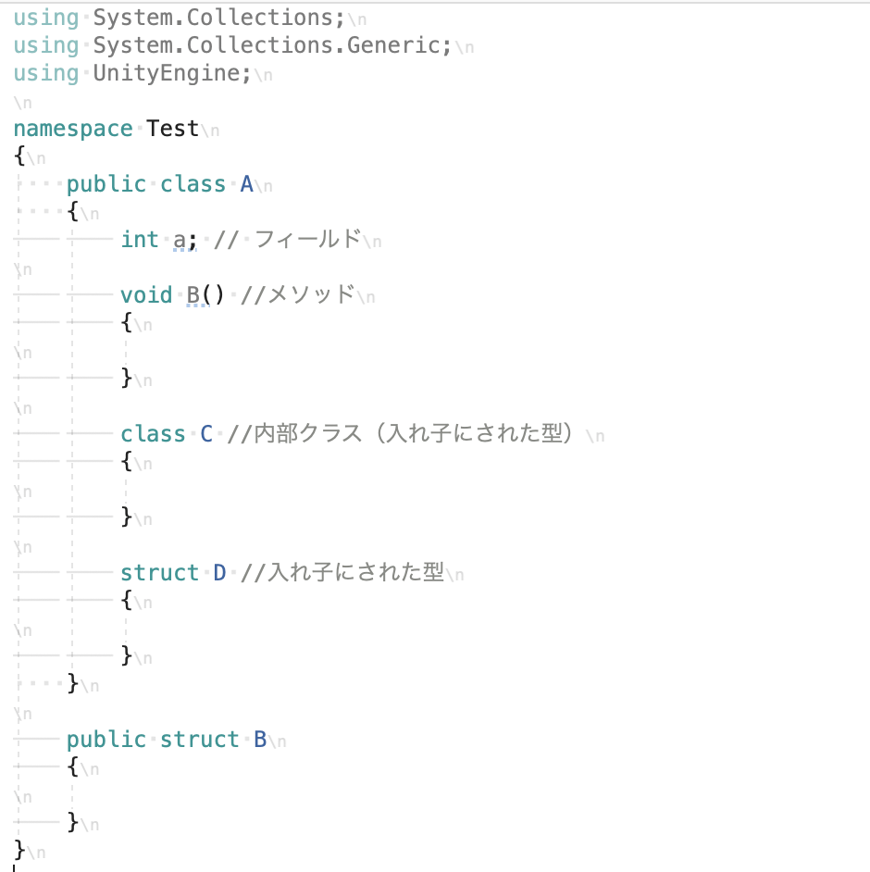

 | UnityのC#でアクセス修飾子

 | アクセス修飾子とは

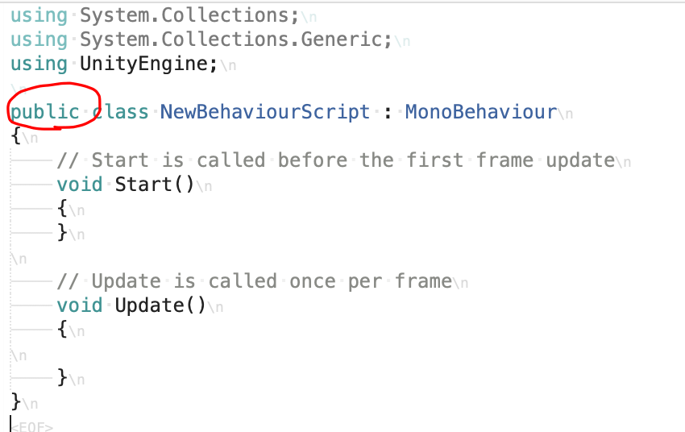

 | 隠れているアクセス修飾子＜private＞

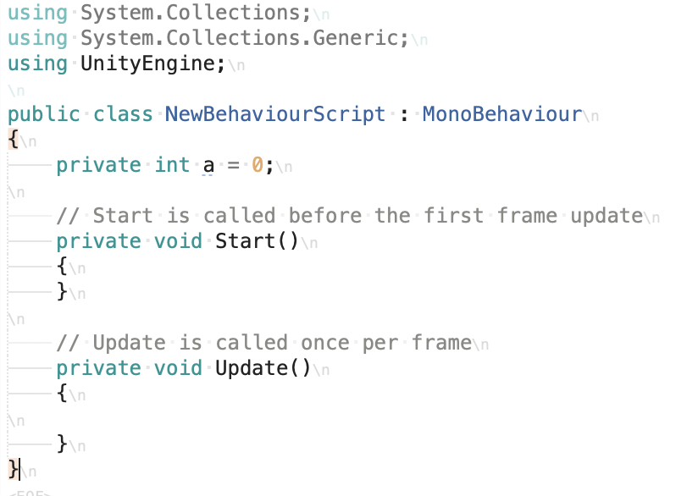

 | アクセス修飾子の種類

 | 公開しない private
 | 公開する public

 | アクセス修飾子を付けられる種類

 | 名前空間

 | 名前空間にアクセス修飾子はつける事ができません。扱いとしてはpublicと同じ扱いになります。

 | （メンバでない）型

 | public、internalをつける事ができます。

 | Unityにおいてinternalは意図的に特別な設定をしなければならない為。最初は考える必要はありません。意図的に何かしないとpublicとinternalはほぼ一緒です。

 | クラスのメンバ

 | public、protected、internal、protected internal、privateをつける事ができます。

 | ＜デフォルトのアクセス修飾子＞

 | （メンバではない）型

 | internalが割り当てられます。

 | クラスの子メンバ

 | privateが割り当てられます。

 | ＜公開範囲を指定する意味＞

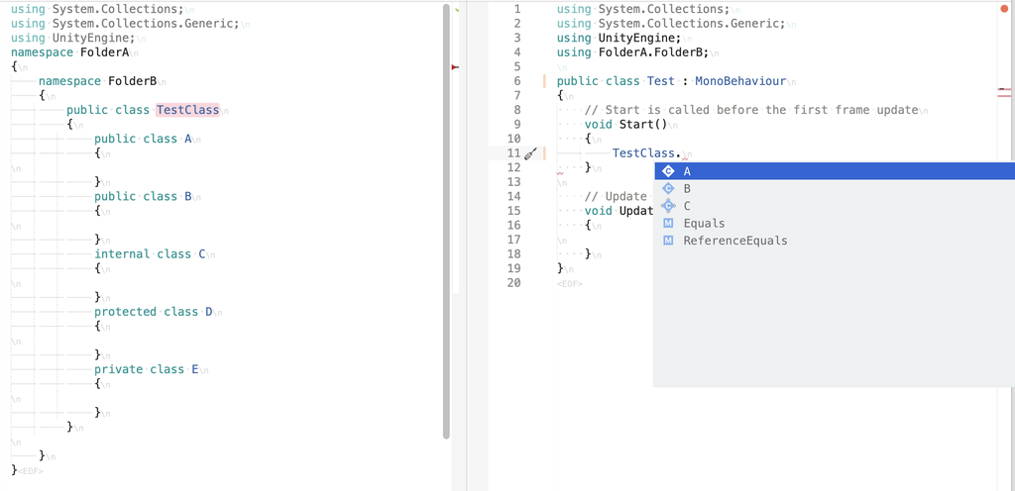

 | Unityでは特別な意味を持つ＜public＞

 | publicのみ何も指定しなくても自動でシリアライズされる

 | ＜シリアライズとは＞

 | シリアライズというのは、ソフトウェア内部で扱っているデータをそのまま、保存したり送受信することができるように変換すること

 | シリアライズ化できるものとできないもの

 | int,float,double,char,string,boolなどの基本的な型はシリアライズ可能

 | 構造体は基本的にシリアライズ化できません。しかしながら、Unityが定義したものの中には最初からシリアライズ化可能な物があります。

 | クラスは基本的にシリアライズ化できません。しかし、MonoBehaviourを継承しているもの、GameObject、コンポーネントはシリアライズ化可能です。また一部例外として最初からシリアライズ化可能なものもあります。

 | 配列は、シリアライズ化可能な型の配列であればシリアライズ化可能です。

 | このようにできるものとできないものがあります。

 | シリアライズ化されたものを見てみよう

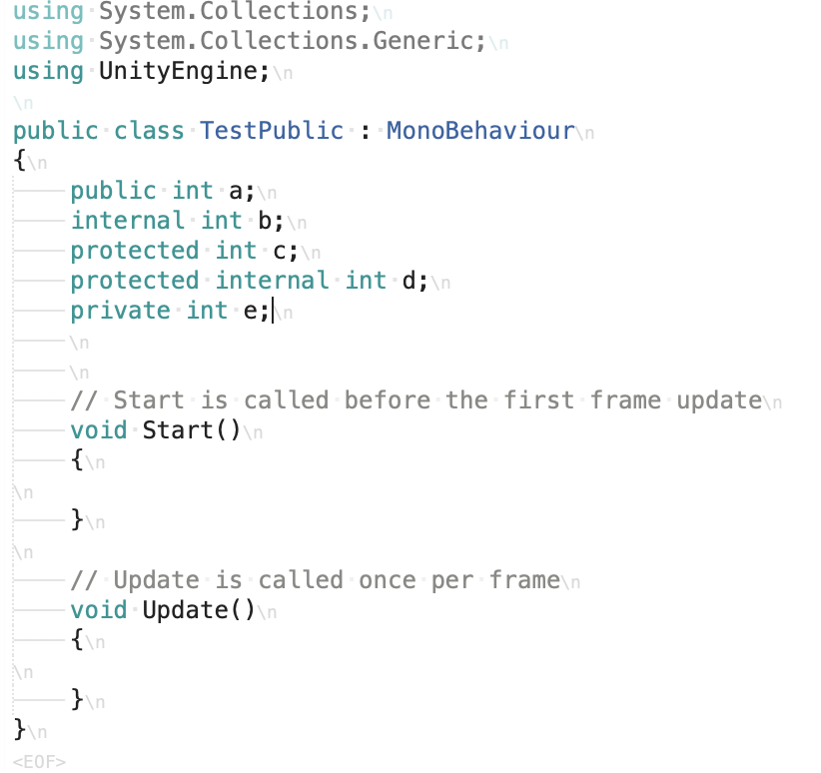

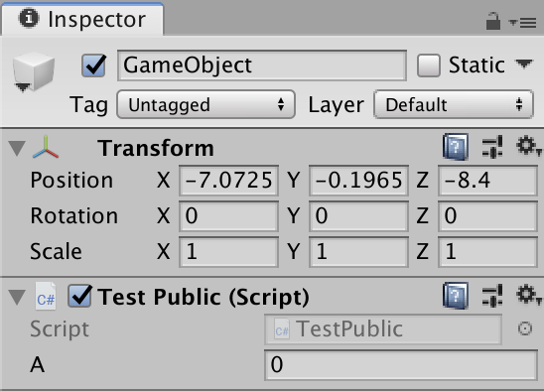

 | インスペクターで編集できるメリット

 | ゲームを再生しながら値を調節してみたり、試してみたりする事ができる

 | インスペクターに変数を表示させて調節してみよう

